Инструкция3 Instuctions3
ENG |  |  | RUS
So far we have implemented the use of two methods |  |  | Пока что были использованы два метода для атак ДДОС
DDOS through DOCKER and SLOW Loris in python |  |  | Мы используем как ДОКЕР так и slow loris через Пайтон

Link to Docker Method |  |  | Link to Docker Method / Ссылка на метод через доке
https://github.com/erkexzcx/stoppropaganda |  |  | https://github.com/erkexzcx/stoppropaganda
Link to Python Method |  |  | Link to Python Method / ссылка на метод через Пайтон
https://github.com/gkbrk/slowloris |  |  | https://github.com/gkbrk/slowloris

Please take care of your safety and Utilise a VPN |  |  | Пожалуйста заботьтесь о своей безопасности и используйте ВПН

Instructions for Docker: |  |  | Инструкции для Докера
1. Download Docker from |  |  | 1 Скачайте Докер по ссылке
https://www.docker.com/products/docker-desktop |  |  | https://www.docker.com/products/docker-desktop
2. Download the VPN you wish to use, Proton VPN has been used but it really does not matter |  |  | 2. Скачайте ВПН многие рекомендуют Proton VPN
 |  |  | Пометка
Sidenote: Some russian websites block acess from non-russian IPs so having a VPN with Russian adresses is preferable |  |  | Некоторые Рус сайты блокируют доступ с не Российских айпи
 |  |  | Предпочтительно иметь к ним доступ
3. Launch docker and check if its opperational, by entering the comand in the center into your terminal a power shell
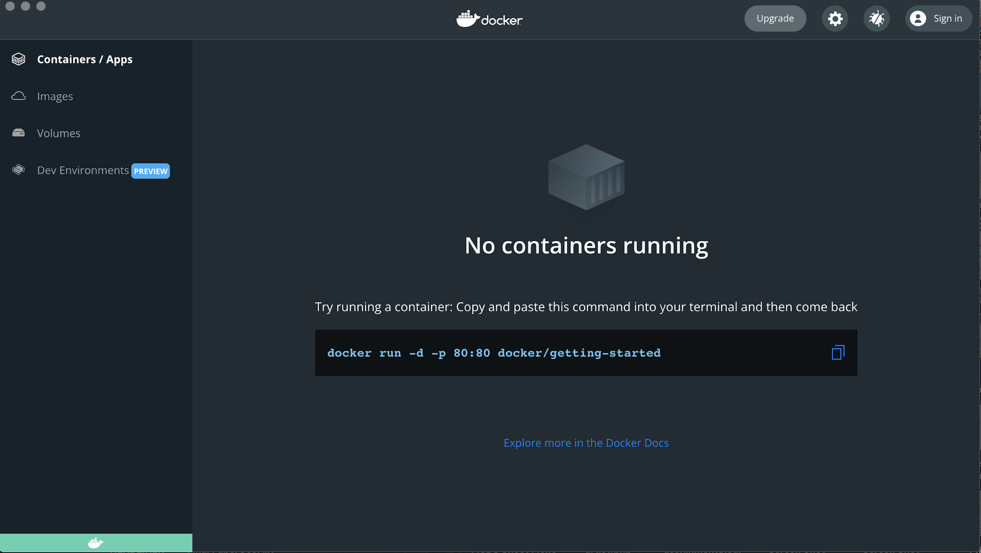
 |  |  | 3 Запустите Докер и провереть если он работает вводом команды на первом экране
 | 10:35:48 GMT-0500 (Восточная Америка, стандартное время) |  | докера в терминал или power shell если вы на платформе Виндоус

4. If everything works without errors, exit out of the old session and start a new one with
docker run -ti --rm alpine/bombardier -c 1000 -d 3600s -l URL
-c number of connections (the more the better increase with bandwidth allowance) |  |  | 4. Если все работает без ошибок можете закрыть сэссию в терминале и начать новую
-d duration or how long you wish to run the script (As some IPs may get |  |  | docker run -ti --rm alpine/bombardier -c 1000 -d 3600s -l URL
banned by the websites make sure to reconnect your VPN and run the script again) |  |  | -с это количество подключений чем больше тем лучше ( смотрите по возможности вашего подключения
URL - Enter the URL you wish to target to attack |  |  | -d это длительность ( помните через некоторое время доступ с вашего

 |  |  | Айпи адреса могут забанить желательно регулярно переподключать ВПН и атаковать с нового адреса
 |  |  | URL вместо URL вбиваем адресс для аттаки

 | Если нужна помощь пишите | @andrey123456778

